Foglio2
FOTO | ARTICOLO | COLORI | Q.TA'
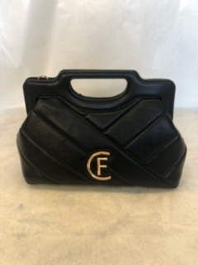 | 0031-B | NERO | 20

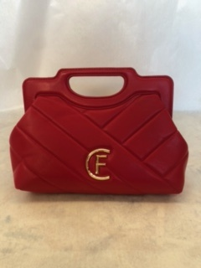 |  | ROSSO | 20

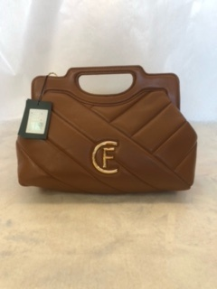 |  | CUOIO | 20

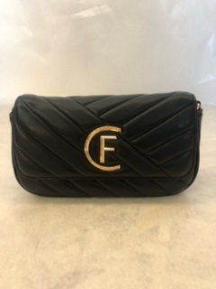 | 0010-B | NERO | 20

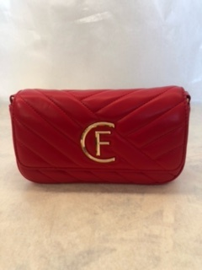 |  | ROSSO | 20

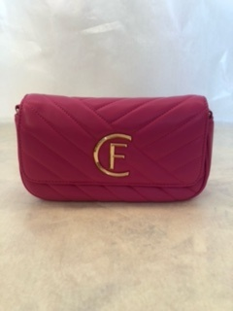 |  | FUXIA | 20

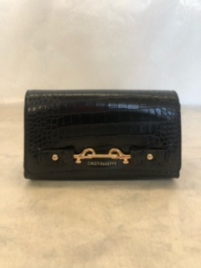 | 4175 | NERO | 20
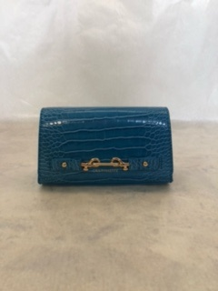
 |  | AZZURRO | 20
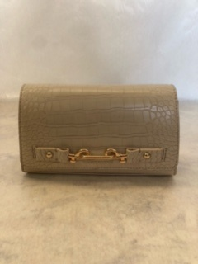
 |  | BEIGE | 20

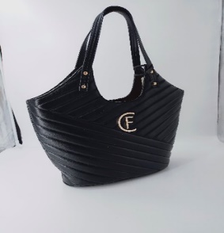 | 0026-B | NERO | 10

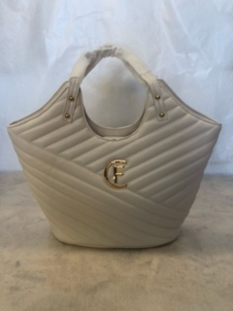 |  | BEIGE CHIARO | 20

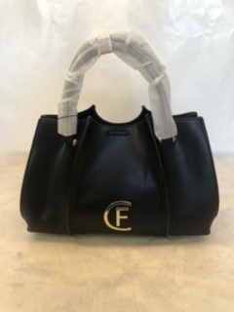 | 4153 | NERO | 20

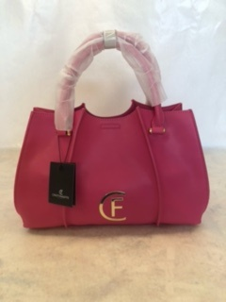 |  | FUXIA | 20

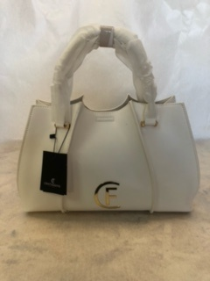 |  | BIANCO | 20

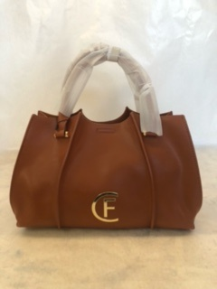 |  | CUOIO | 10

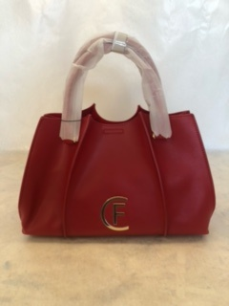 |  | ROSSO | 19

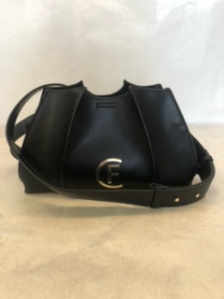 | 4154 | NERO | 20

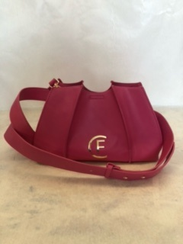 |  | FUXIA | 20

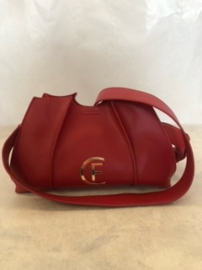 |  | ROSSO | 20

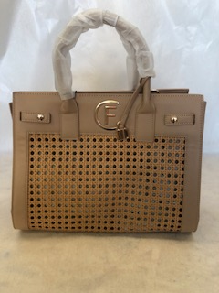 | 4169 | BEIGE | 15

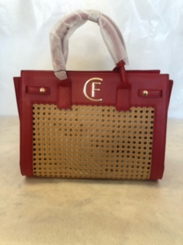 |  | ROSSO | 29

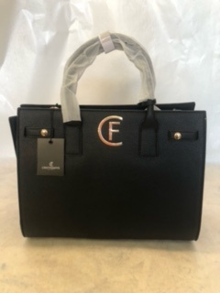
 | 4169 BOTTALATA SENZA RETE | NERO | 10

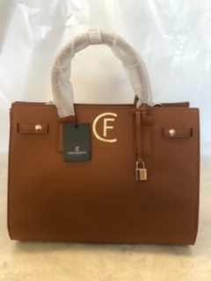 |  | CUOIO | 5

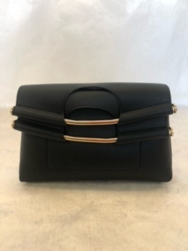 | 4166 BOTTALATO | NERO | 20

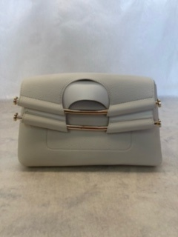
 |  | PANNA | 40

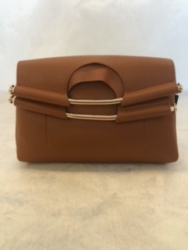 |  | CUOIO | 20

 |  |  | 498

